建設コンサルタント登録追加申請書
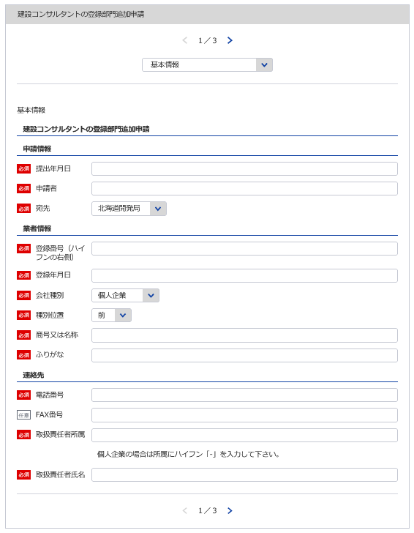
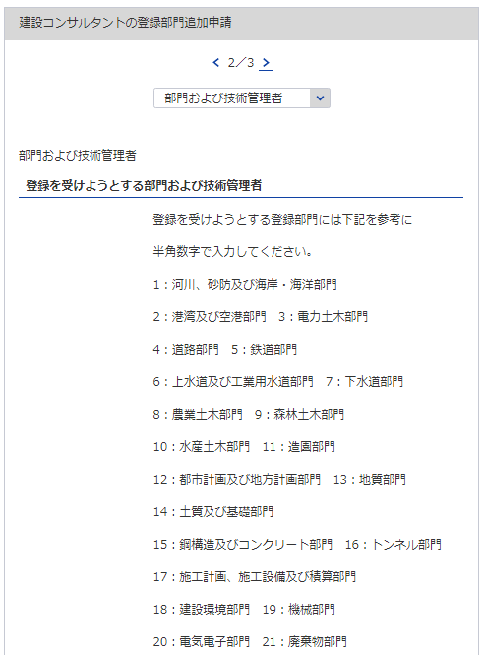
1
様式第18号（第9条関係） |  |  |  |  |  |  |  |  |  |  |  |  |  |  |  | （用紙A4）
建設コンサルタント登録追加申請書
建設コンサルタント登録規程第9条第1項の規定により、登録部門について登録の追加を 申請します。この申請書及び添付書類の記載事項は、事実に相違ありません。
 |  |  |  |  |  |  |  |  |  | 令和 |  | 年 |  |  | 月 |  | 日

2
 |  |  |  |  |  | 申請者
3
1
2
※会社名 役職 代表者氏名 主たる営業所の住所を記載してください
 |  |  | 殿

4
5
6
3
7
8
商号又は名称 |  | 登録番号 |  |  | 建 |  | － |  | 登録年月日 |  | 平成 |  |  | 年 |  | 月 |  | 日
登録の追加を受けようとする登録部門 |  |  |  |  |  |  | 技 術 管 理 者 の 氏 名
5
6
4

これは業者の特定に必要な項目となります
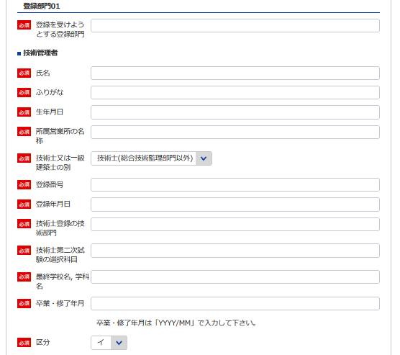
※追加された部門と既存の部門の全ての登録部門を記載してください
7
9
10
11
「技術管理者証明書」シート参照
8
12

これは※の先にある通り未入力箇所です
9
※登録部門の追加の年月日 | 令和 |  |  | 年 |  |  | 月 | 日
 |  |  |  |  |  |  |  |  |  | 電話番号 |  |  | （ ） 番

10
 |  |  |  |  |  |  |  |  |  | ＦＡＸ番号

11, 12
必要であれば他部門も登録してください
 |  |  |  |  |  |  |  |  |  | 取扱責任者
記載要領 |  |  |  |  |  |  |  |  |  | 所属・氏名
1 ※印のある欄は、記載しないこと。
2 「技術管理者の氏名」の欄は、登録部門にかかる業務の技術上の管理者をつかさどる専任の者で
規程第3条第1号に該当するものの氏名を記載すること。

建設コンサルタント業務経歴書
※こちらのシートは記載の後、PDFにして添付してください
様式第2号（第4条、第9条関係） |  |  |  |  |  |  |  | （用紙A4）
建設コンサルタント業務経歴書
登録部門の名称

契約の相手方 の名称 | 契 約 名 | 業務の内容 | 元請又は 下請の別 | 契約金額 |  | 契 約 期 間
 |  |  |  |  | 千円 | 自平成 | 年 |  | 月 | 日

 |  |  |  |  |  | 至平成 | 年 |  | 月 | 日
 |  |  |  |  | 千円 | 自平成 | 年 |  | 月 | 日

 |  |  |  |  |  | 至平成 | 年 |  | 月 | 日
 |  |  |  |  | 千円 | 自平成 | 年 |  | 月 | 日

 |  |  |  |  |  | 至平成 | 年 |  | 月 | 日
 |  |  |  |  | 千円 | 自平成 | 年 |  | 月 | 日

 |  |  |  |  |  | 至平成 | 年 |  | 月 | 日
 |  |  |  |  | 千円 | 自平成 | 年 |  | 月 | 日

 |  |  |  |  |  | 至平成 | 年 |  | 月 | 日

記載要領
1 この表は、登録を受けようとする登録部門ごとに、直前3年間の主な契約について、5件以内記入すること。
2 「業務の内容」欄は、「設計」、「監理」、「調査」、「企画」、「立案」、「助言」のうち、該当するも
のを記載すること
3 「元請」とは、建設コンサルタント以外の者から建設コンサルタント業務を受注した場合をいい、「下請」
とは、他の建設コンサルタントから建設コンサルタント業務を受注した場合をいう。

直前3年の各事業年度における事業収入金額
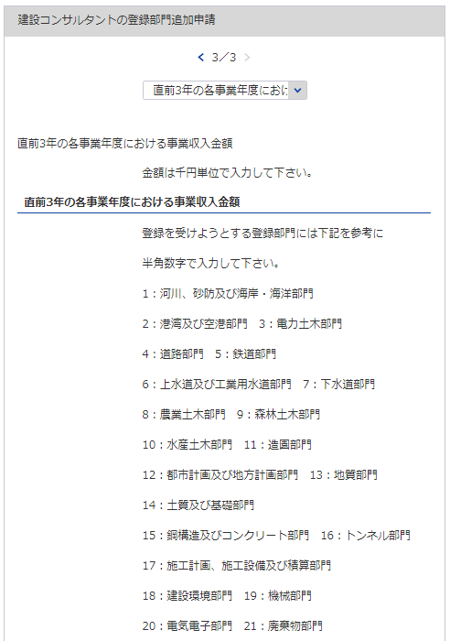
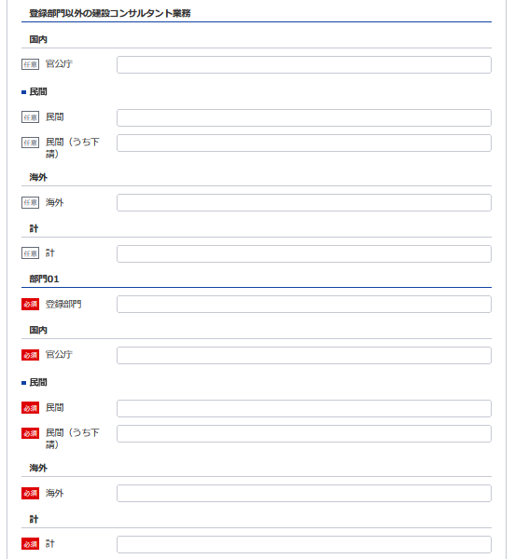
21
様式第3号（第4条、第9条関係） |  |  |  |  |  |  |  |  |  |  |  |  |  | （用紙A4）
直前３年の各事業年度における事業収入金額
（単位 千円）
登録部門
事業
年度
注文
者の
区分
15
22
23
 |  |  |  |  |  |  |  |  |  |  |  |  | 登録部門以外 の建設コンサ ルタント業務 の営業収入額 |  |  | 合 計
 |  |  |  |  | 部門 |  | 部門 |  | 部門 |  | 部門
13
16
21
26
24
 |  |  | 国 内 | 官公庁
17
22
27
自 | 年 | 月 |  | 民 間
14
18
23
28
 |  |  |  | （うち下請） | ( | ) | ( | ) | ( | ) | ( | ) | ( |  | ) | ( | )
19
24
29
25
至 | 年 | 月 | 海 外
20
25
30
 |  |  | 計
15 ※左記の部門に該当する数値を入力してください
 |  |  | 国 内 | 官公庁
自 | 年 | 月 |  | 民 間
 |  |  |  | （うち下請） | ( | ) | ( | ) | ( | ) | ( | ) | ( |  | ) | ( | )
16
至 | 年 | 月 | 海 外
 |  |  | 計
17
 |  |  | 国 内 | 官公庁
18
自 | 年 | 月 |  | 民 間
 |  |  |  | （うち下請） | ( | ) | ( | ) | ( | ) | ( | ) | ( |  | ) | ( | )
至 | 年 | 月 | 海 外
※追加された部門と既存の部門の全ての登録部門を記載してください
19
 |  |  | 計
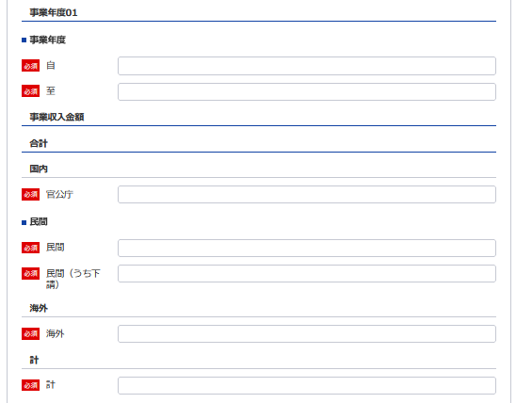
 |  |  | 国 内 | 官公庁
自 | 年 | 月 |  | 民 間
13 ※YYYY/MM/DDで入力してください
20
 |  |  |  | （うち下請） | ( | ) | ( | ) | ( | ) | ( | ) | ( |  | ) | ( | )
14 ※YYYY/MM/DDで入力してください
至 | 年 | 月 | 海 外
 |  |  | 計
 |  |  | 国 内 | 官公庁
自 | 年 | 月 |  | 民 間
 |  |  |  | （うち下請） | ( | ) | ( | ) | ( | ) | ( | ) | ( |  | ) | ( | )
26
至 | 年 | 月 | 海 外
 |  |  | 計
27
 |  |  | 国 内 | 官公庁
28
自 | 年 | 月 |  | 民 間
 |  |  |  | （うち下請） | ( | ) | ( | ) | ( | ) | ( | ) | ( |  | ) | ( | )
至 | 年 | 月 | 海 外
29
 |  |  | 計

30
記載要領
1 この表は、各事業年度の損益計算書における完成業務収入中の登録部門ごとの業務に係る収入金額を記載すること。
2 国内で受注した調査であって下請によるものは「民間」に含めるものとし、さらに当該収入金額を（ ）内に記
載すること。
3 海外で受注した調査は、元請、下請のいかんにかかわらず「海外」に記載すること。

技術管理者証明書
1
様式第5号（第4条、第8条,第9条関係） |  |  |  |  |  |  |  | (用紙A4)
技 術 管 理 者 証 明 書
下記のとおり、建設コンサルタント登録規程第3条第1号に該当する専任の技術管理者を置いていることに相違ありません。
 |  |  |  |  | 令和 |  | 年 |  | 月 |  | 日
3
2
 |  |  | 殿
 |  |  |  | 申請者

記
登録を受けよう とする登録部門 | 所属営業所 の名称 | (ふりがな) | 技術士 又は一 級建築 士の別 | 登録番号 (登録年月日) | 技術士登録 の技術部門 (技術士第二次試験の選択科目） | 最終学校名, 学科名 (卒業・修了年月) |  |  |  | 区 分
 |  | 技術管理者の 氏 名
21
31
32
34
35
37, 38
39, 40
41
 |  | (生年月日)
22
 |  |  |  |  |  |  |  |  |  | イ | ロ
33
36

 |  |  |  |  |  |  |  |  |  | イ | ロ

※追加された部門と既存の部門の全ての登録部門を記載してください
 |  |  |  |  |  |  |  |  |  | イ | ロ
21 ※上記の部門に該当する数値を入力してください

 |  |  |  |  |  |  |  |  |  | イ | ロ

22
32
 |  |  |  |  |  |  |  |  |  | イ | ロ

33
31
 |  |  |  |  |  |  |  |  |  | イ | ロ

34
 |  |  |  |  |  |  |  |  |  | イ | ロ
35
36
 |  |  |  |  |  |  |  |  |  | イ | ロ
37

38
 |  |  |  |  |  |  |  |  |  | イ | ロ

39

40
技術管理者の技術経歴は別表のとおり。
備考
技術管理者が規程3条第1号に規定する要件を備えていることを証する書面を添付すること。
41
記載要領
「区分」の欄は、規程第3条第1号イに該当する者についてはイ、同号ロに該当する者についてはロを○で 囲むこと。

必要な場合は以下同様に登録してください

技術管理者技術経歴書
※こちらのシートは記載の後、PDFにして添付してください
様式第5号（第4条、第8条、第9条関係） |  |  |  |  |  |  |  |  |  | （用紙A4）
別表
技術管理者技術経歴書

技術管理者の氏名 |  |  |  |  |  |  |  |  | 住 所
期 間 |  |  |  | 実務経験年数 |  |  |  | 実 務 経 験 の 内 容
 |  |  |  |  |  |  |  | 業務の内容 |  |  |  | 契約の相手方の名称 |  |  | 契約金額
自 |  | 年 | 月 | 満 |  | 年 | 月

至 |  | 年 | 月
自 |  | 年 | 月 | 満 |  | 年 | 月

至 |  | 年 | 月
自 |  | 年 | 月 | 満 |  | 年 | 月

至 |  | 年 | 月
自 |  | 年 | 月 | 満 |  | 年 | 月

至 |  | 年 | 月
自 |  | 年 | 月 | 満 |  | 年 | 月

至 |  | 年 | 月
自 |  | 年 | 月 | 満 |  | 年 | 月

至 |  | 年 | 月
自 |  | 年 | 月 | 満 |  | 年 | 月

至 |  | 年 | 月
小 計 |  |  |  | 満 |  | 年 | 月
(累 計) |  |  |  | (満 |  | 年 | 月)
上記の者は、上記のとおり実務の経験を有することに相違ないことを証明します。
 |  |  |  |  |  |  |  |  |  |  |  | 令和 | 年 | 月 |  | 日

 |  |  |  |  |  |  |  |  |  |  | 証明者
証明を得ること ができない場合 |  |  |  |  | その理由 |  |  |  |  |  |  | 証明者と被証 明者との関係

記載要領
 | 1 「業務の内容」の欄は、企業名、職名、本人が従事した工事の設計、調査、監理等の業務について、契約名、
 | 規模、本人の業務上の役割等について具体的に記載すること。
 | 2 実務経験の証明は、都市計画及び地方計画部門の技術管理者で一級建築士を要件とするもの並びに造園部門
 | の技術管理者で技術士を要件とするものに限り必要とし、証明者ごとに作成すること。
 | 3 「小計」の欄は、「実務経験年数」の欄に記載した年数を月単位で通算して記載すること。
 | ただし、期間が重複している場合でも実期間で通算すること。複数枚に及ぶ場合は頁毎に累計を記載すること。
 | 4 同時期に２以上の業務を担当した場合は、従事した期間が重複することのないよう留意して記載すること。

 |  |  |  |  |  |  |  |  | /

様式第5号（第4条、第8条、第9条関係） |  |  |  |  |  |  |  |  |  | （用紙A4）
別表
技術管理者技術経歴書

技術管理者の氏名 |  |  |  |  |  |  |  |  | 住 所
期 間 |  |  |  | 実務経験年数 |  |  |  | 実 務 経 験 の 内 容
 |  |  |  |  |  |  |  | 業務の内容 |  |  |  | 契約の相手方の名称 |  |  | 契約金額
自 |  | 年 | 月 | 満 |  | 年 | 月

至 |  | 年 | 月
自 |  | 年 | 月 | 満 |  | 年 | 月

至 |  | 年 | 月
自 |  | 年 | 月 | 満 |  | 年 | 月

至 |  | 年 | 月
自 |  | 年 | 月 | 満 |  | 年 | 月

至 |  | 年 | 月
自 |  | 年 | 月 | 満 |  | 年 | 月

至 |  | 年 | 月
自 |  | 年 | 月 | 満 |  | 年 | 月

至 |  | 年 | 月
自 |  | 年 | 月 | 満 |  | 年 | 月

至 |  | 年 | 月
小 計 |  |  |  | 満 |  | 年 | 月
(累 計) |  |  |  | (満 |  | 年 | 月)
上記の者は、上記のとおり実務の経験を有することに相違ないことを証明します。
 |  |  |  |  |  |  |  |  |  |  |  | 平成 | 年 | 月 |  | 日

 |  |  |  |  |  |  |  |  |  |  | 証明者
証明を得ること ができない場合 |  |  |  |  | その理由 |  |  |  |  |  |  | 証明者と被証 明者との関係

記載要領
 | 1 「業務の内容」の欄は、企業名、職名、本人が従事した工事の設計、調査、監理等の業務について、契約名、
 | 規模、本人の業務上の役割等について具体的に記載すること。
 | 2 実務経験の証明は、都市計画及び地方計画部門の技術管理者で一級建築士を要件とするもの並びに造園部門
 | の技術管理者で技術士を要件とするものに限り必要とし、証明者ごとに作成すること。
 | 3 「小計」の欄は、「実務経験年数」の欄に記載した年数を月単位で通算して記載すること。
 | ただし、期間が重複している場合でも実期間で通算すること。複数枚に及ぶ場合は頁毎に累計を記載すること。
 | 4 同時期に２以上の業務を担当した場合は、従事した期間が重複することのないよう留意して記載すること。

 |  |  |  |  |  |  |  |  | /

様式第5号（第4条、第8条、第9条関係） |  |  |  |  |  |  |  |  |  | （用紙A4）
別表
技術管理者技術経歴書

技術管理者の氏名 |  |  |  |  |  |  |  |  | 住 所
期 間 |  |  |  | 実務経験年数 |  |  |  | 実 務 経 験 の 内 容
 |  |  |  |  |  |  |  | 業務の内容 |  |  |  | 契約の相手方の名称 |  |  | 契約金額
自 |  | 年 | 月 | 満 |  | 年 | 月

至 |  | 年 | 月
自 |  | 年 | 月 | 満 |  | 年 | 月

至 |  | 年 | 月
自 |  | 年 | 月 | 満 |  | 年 | 月

至 |  | 年 | 月
自 |  | 年 | 月 | 満 |  | 年 | 月

至 |  | 年 | 月
自 |  | 年 | 月 | 満 |  | 年 | 月

至 |  | 年 | 月
自 |  | 年 | 月 | 満 |  | 年 | 月

至 |  | 年 | 月
自 |  | 年 | 月 | 満 |  | 年 | 月

至 |  | 年 | 月
小 計 |  |  |  | 満 |  | 年 | 月
(累 計) |  |  |  | (満 |  | 年 | 月)
上記の者は、上記のとおり実務の経験を有することに相違ないことを証明します。
 |  |  |  |  |  |  |  |  |  |  |  | 平成 | 年 | 月 |  | 日

 |  |  |  |  |  |  |  |  |  |  | 証明者
証明を得ること ができない場合 |  |  |  |  | その理由 |  |  |  |  |  |  | 証明者と被証 明者との関係

記載要領
 | 1 「業務の内容」の欄は、企業名、職名、本人が従事した工事の設計、調査、監理等の業務について、契約名、
 | 規模、本人の業務上の役割等について具体的に記載すること。
 | 2 実務経験の証明は、都市計画及び地方計画部門の技術管理者で一級建築士を要件とするもの並びに造園部門
 | の技術管理者で技術士を要件とするものに限り必要とし、証明者ごとに作成すること。
 | 3 「小計」の欄は、「実務経験年数」の欄に記載した年数を月単位で通算して記載すること。
 | ただし、期間が重複している場合でも実期間で通算すること。複数枚に及ぶ場合は頁毎に累計を記載すること。
 | 4 同時期に２以上の業務を担当した場合は、従事した期間が重複することのないよう留意して記載すること。

 |  |  |  |  |  |  |  |  | /

様式第5号（第4条、第8条、第9条関係） |  |  |  |  |  |  |  |  |  | （用紙A4）
別表
技術管理者技術経歴書

技術管理者の氏名 |  |  |  |  |  |  |  |  | 住 所
期 間 |  |  |  | 実務経験年数 |  |  |  | 実 務 経 験 の 内 容
 |  |  |  |  |  |  |  | 業務の内容 |  |  |  | 契約の相手方の名称 |  |  | 契約金額
自 |  | 年 | 月 | 満 |  | 年 | 月

至 |  | 年 | 月
自 |  | 年 | 月 | 満 |  | 年 | 月

至 |  | 年 | 月
自 |  | 年 | 月 | 満 |  | 年 | 月

至 |  | 年 | 月
自 |  | 年 | 月 | 満 |  | 年 | 月

至 |  | 年 | 月
自 |  | 年 | 月 | 満 |  | 年 | 月

至 |  | 年 | 月
自 |  | 年 | 月 | 満 |  | 年 | 月

至 |  | 年 | 月
自 |  | 年 | 月 | 満 |  | 年 | 月

至 |  | 年 | 月
小 計 |  |  |  | 満 |  | 年 | 月
(累 計) |  |  |  | (満 |  | 年 | 月)
上記の者は、上記のとおり実務の経験を有することに相違ないことを証明します。
 |  |  |  |  |  |  |  |  |  |  |  | 平成 | 年 | 月 |  | 日

 |  |  |  |  |  |  |  |  |  |  | 証明者
証明を得ること ができない場合 |  |  |  |  | その理由 |  |  |  |  |  |  | 証明者と被証 明者との関係

記載要領
 | 1 「業務の内容」の欄は、企業名、職名、本人が従事した工事の設計、調査、監理等の業務について、契約名、
 | 規模、本人の業務上の役割等について具体的に記載すること。
 | 2 実務経験の証明は、都市計画及び地方計画部門の技術管理者で一級建築士を要件とするもの並びに造園部門
 | の技術管理者で技術士を要件とするものに限り必要とし、証明者ごとに作成すること。
 | 3 「小計」の欄は、「実務経験年数」の欄に記載した年数を月単位で通算して記載すること。
 | ただし、期間が重複している場合でも実期間で通算すること。複数枚に及ぶ場合は頁毎に累計を記載すること。
 | 4 同時期に２以上の業務を担当した場合は、従事した期間が重複することのないよう留意して記載すること。

 |  |  |  |  |  |  |  |  | /

様式第5号（第4条、第8条、第9条関係） |  |  |  |  |  |  |  |  |  | （用紙A4）
別表
技術管理者技術経歴書

技術管理者の氏名 |  |  |  |  |  |  |  |  | 住 所
期 間 |  |  |  | 実務経験年数 |  |  |  | 実 務 経 験 の 内 容
 |  |  |  |  |  |  |  | 業務の内容 |  |  |  | 契約の相手方の名称 |  |  | 契約金額
自 |  | 年 | 月 | 満 |  | 年 | 月

至 |  | 年 | 月
自 |  | 年 | 月 | 満 |  | 年 | 月

至 |  | 年 | 月
自 |  | 年 | 月 | 満 |  | 年 | 月

至 |  | 年 | 月
自 |  | 年 | 月 | 満 |  | 年 | 月

至 |  | 年 | 月
自 |  | 年 | 月 | 満 |  | 年 | 月

至 |  | 年 | 月
自 |  | 年 | 月 | 満 |  | 年 | 月

至 |  | 年 | 月
自 |  | 年 | 月 | 満 |  | 年 | 月

至 |  | 年 | 月
小 計 |  |  |  | 満 |  | 年 | 月
(累 計) |  |  |  | (満 |  | 年 | 月)
上記の者は、上記のとおり実務の経験を有することに相違ないことを証明します。
 |  |  |  |  |  |  |  |  |  |  |  | 平成 | 年 | 月 |  | 日

 |  |  |  |  |  |  |  |  |  |  | 証明者
証明を得ること ができない場合 |  |  |  |  | その理由 |  |  |  |  |  |  | 証明者と被証 明者との関係

記載要領
 | 1 「業務の内容」の欄は、企業名、職名、本人が従事した工事の設計、調査、監理等の業務について、契約名、
 | 規模、本人の業務上の役割等について具体的に記載すること。
 | 2 実務経験の証明は、都市計画及び地方計画部門の技術管理者で一級建築士を要件とするもの並びに造園部門
 | の技術管理者で技術士を要件とするものに限り必要とし、証明者ごとに作成すること。
 | 3 「小計」の欄は、「実務経験年数」の欄に記載した年数を月単位で通算して記載すること。
 | ただし、期間が重複している場合でも実期間で通算すること。複数枚に及ぶ場合は頁毎に累計を記載すること。
 | 4 同時期に２以上の業務を担当した場合は、従事した期間が重複することのないよう留意して記載すること。

 |  |  |  |  |  |  |  |  | /

